显示屏报价清单
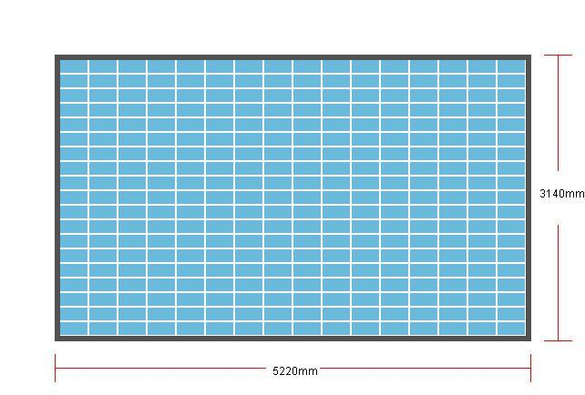
附件：
图书馆LED显示屏分项报价明细表

序号 | 功能类别 | 科 目 | 型号和规格 | 单位 | 参考品牌 | 数 量 | 单价 | 合计 | 备 注
1 | 显示系统 | P2室内LED显示屏（全彩） | 1.★像素间距: ≤2mm，像素密度：≥250000点/㎡ 2.水平与垂直视角≥155° 3.亮度均匀≥99%,最大亮度≥750nits/m²,对比度≥6000 : 14.色温3000-18000K可调 5.亮度鉴别等级符合标准C级，Bj≥24 6.色度均匀性±0. 002之内 7.单元平整度偏差≤0.05mm(垂直偏差JX≤5%:水平偏差CS≤5%) 8.▲根据 SJ/T 11590-2016 LED显示屏图像质量主观评价方法:回扫线或频闪现象、图像均匀性、大面积色彩还原、灰度表现力、拼装精度、运动图像清晰度、静态图像清晰度检测结果评分为5分，主观评价为优。（提供封面具有CNAS标识的第三方机构出具的检测报告） 9.▲白色场坐标按SJ/T 11141-2017 5. 10. 5规定,X;0.2726,Y0.2933（提供封面具有CNAS标识的第三方机构出具的检测报告并加盖厂家公章） 10.低亮高灰功能 1、 支持PWM灰阶控制技术提升低灰视觉效果2、 支持软件实现不同亮度情况下，灰度8-16bit任意设置，0-100亮度时,8-16bits任意灰度设置（提供封面具有CNAS标识的第三方机构出具的检测报告并加盖厂家公章） 11.LED灯珠抗拉机械强度≥1kg（提供封面具有CNAS标识的第三方机构出具的检测报告并加盖厂家公章） 12.中央法线上亮度=100cd/m 白场时，水平视角80°时亮度衰减≤10%，垂直视角60°时亮度衰减≤10% 13.软件功能1、LED显示屏可实时监控显示屏工作状态，具有故障自动告警功能，发生故障发消息到指定邮箱，及时处理。2、LED显示屏具有多点测温系统，均衡散热，防止局部温度过高造成色彩漂移。3、LED显示屏具有电源温度控制系统，提供电源实时温度监督，超出设定温度自动报警，防止过温失效 14.依据SJ/T 11141-2017标准6. 17章节MTBF要求按GB 11463-89,表1定时定数截尾试验产品平均使用寿命≥100000 小时，MTBF平均失效间隔时间≥100000 小时，验证结论试验期间样品外观、接口、显示、基本功能无异常（提供封面具有CNAS标识的第三方机构出具的检测报告并加盖厂家公章） 15.光生物安全/蓝光安全依据标准进行光生物安全及蓝光危害评估检测，应属无危害类：在8h（30000s）曝辐中不造成光化学紫外危害（ES）,并在1000s（约16min）内不造成近紫外危害（EUVA）,并在 10000s（约2. 8h）内不造成对视网膜热危害（LR）,并且在1000s内不造成对皮肤/眼睛（视网膜）的光化学紫外/近紫外/蓝光/热辐射危害（EIR）（提供封面具有CNAS标识的第三方机构出具的检测报告并加盖厂家公章） 16.辐射骚扰(EMC) 30MHz〜1000MHz符合GB/T 9254. 1-2021Class A限值要求（提供封面具有CNAS标识的第三方机构出具的检测报告并加盖厂家公章） 17.▲支持自动 gamma 校正技术，16bit 自动调节，通过构造非线性校正曲线和色坐标变换系数矩阵实现了显示效果的不断改善，各项重要指标如彩色还原性、色温调节范围、亮度均匀性、色度均匀性、刷新率、换帧频率等，均符合广电级标准 （提供封面具有CNAS标识的第三方机构出具的检测报告并加盖厂家公章） 18.依据依据GB/T17626.4-2018规定，电源端口土4kV，测试中和测试结束后产品无异常（提供封面具有CNAS标识的第三方机构出具的检测报告并加盖厂家公章） 安装方式：墙挂+常规 | 平方米 | 卡瓦龙 利亚德 阿尔泰 | 15.56 |  |  | 模组排列： 16列19行 整屏尺寸：5.12米×3.04米 整屏分辨率：2560×1520
2 | 控制系统 | LED视频 控制器 | 1)单机具有8个网口，单网口带载65万像素，整机最大带载520万像素，宽度可达到8000点，高度可达到4000点。 2)支持多种数字信号接口,包括2路HDMI1.3和2路DVI-D输入源。 3)支持3画面显示，画面位置任意布局。 4)支持信号源热备份。 5)EDID配置管理：支持EDID（Extended Display Identification Data，扩展显示识别数据）的读取、修改、自定义。 6)支持一键黑屏/静止功能。 7)去黑边/剪裁功能：解决前端信号产生的黑边问题，针对任意信号源做任意裁剪 8)支持按键锁定，防止误操作。 9)可实时、快捷地对整体输出画面显示亮度、对比度进行调整。 10)HDR功能，支持SDR转HDR图像优化技术，可以提升普通SDR视频的对比度、增强图像细节表现，让普通视频具备HDR效果 | 台 | 卡瓦龙 利亚德 阿尔泰 | 1
 |  | 接收卡 | 1)单卡 12 个标准接口，输出 24 组 RGB 数据 2)支持高灰高刷、低亮高灰显示 3)细节处理更完美，可消除某行偏暗、低灰偏红、鬼影等细节问题 4) 支持亮度、色度逐点校正，提供校正低灰补偿，保障低灰显示效果 5) 支持各种 PWM 芯片、逐点检测芯片及通用芯片 6)支持一键回读所有配置文件信息 7)支持一键修复功能，换卡无忧 8)支持网络通信状态的实时检测，及网线连接顺序的检测 | 张 | 卡瓦龙 利亚德 阿尔泰 | 48
 |  | 编辑控制 软件 | LED显示屏专用播放和控制软件（必须为正版软件） | 套 |  | 1
3 | 信号传输线材 | 专用线材 | 网线以及电源线根据现场测算 | 套 | 定制 | 1
4 | 配电系统 | 配电柜 | 20KW配电柜，手动开关 | 台 |  | 1
5 | 钢结构 | 钢结构 | 根据现场实际情况定制，包边厚度（含屏）不得大于10CM | 项 | 定制 | 1
6 | 其他 | 运输、安装 、调试等 | 含包装、搬运、运输、安装、调试等 | 项 | 定制 | 1
7 | 税金 |  |  |  |  |  |  |  | 普票
8 | 合计:大写：
备注：如投标单位投标其他品牌，则所投其他品牌须为参考品牌同档次及以上

